page 1
Profil Perusahaan
Nama Proyek: | Desain Untuk Usaha Cindera Mata Journal & Planner Book Khas Jakarta
Merek Klien: | Yoly (Rifda Nadiva)
Penanggung Jawab Klien: | Naura Ayu Salsabila
Nomor Kontak: | +62-85898264435
Project Overview
Tujuan Proyek | Membuat desain logo yang eye catching relate dengan produk serta desain kemasan yg aman, terlihat classy dan tidak terlalu ramai.
Target | 1 desain untuk logo ukuran 1:1 dalam format jpg dan png, 1 desain kerangka dan mockup kemasan box untuk buku A5.
Timeline | 15 hari
Budget | Rp1.200.000 Uang makan desainer Rp40.000 x 15 hari = Rp600.000 Keperluan desain logo Rp200.000 Keperluan desain kemasan Rp400.000
Merek, Produk dan Target Pasar
Ulasan Merek | Yoly adalah singkatan dari your daily. Sebuah buku yang berfungsi untuk menjadi buku catatan aktivitas (daily routine) dan catatan hal/rencana penting yang terjadi sehari-hari. Dikenal juga sebagai journal/planner book.
Ulasan Produk | Buku yang digunakan untuk membuat catatan/rencana agar lebih terorganisir. Mempermudah pengawasan aktivitas dan hal-hal penting. Memiliki kebebasan untuk berkreasi terlebih sudah disediakan alat-alatnya seperti stiker, memo, spidol, dll. Desain gambar buku (cover maupun tiap halaman) yang didesain gambar sendiri lalu dicetak mengunakan digital printing. Memiliki ciri khas dari daerah Jakarta.
Target Audience | Laki-laki dan perempuan, usia 17-26 tahun, masyarakat menengah sampai menengah ke atas.
Pesan Utama | Memperkenalkan usaha journal & planner book baru kepada para pemuda direntan usia tertentu.
Penekanan Nada Suara | Yoly for your daily journal.
Kompetitor | Pengusaha produk yang serupa dan usaha merchandise.
Referensi Design
Ya dan Tidak | Warna: warna yg kalem elegant tapi masuk ke semua gender Tidak terlalu banyak element/warna
Visual Preferences | Simple, trendy & eyecatching
Teks | Nama brand & tag line
Elemen Visual | - Jenis font: Bahnschrift - Kode warna utama: DEECFF, 433B51 - Penambahan seperlunya
Informasi Tambahan: 1. Draft pertama terdiri dari beberapa alternatif desain 2. Persetujuan dari draft pertama, desain dilanjutkan 3. 1 kali revisi setelah hasil desain dikirim Element Visual
Referensi Logo:
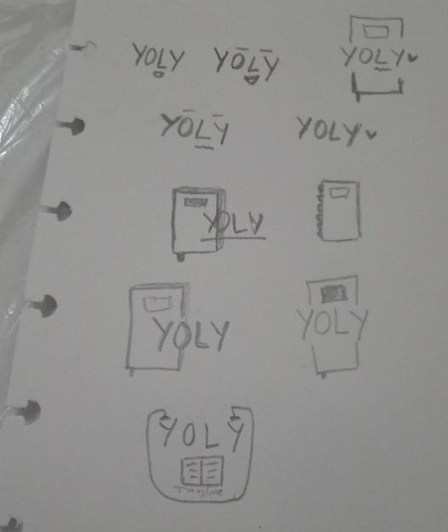  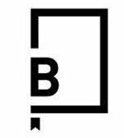

Font yg digunakan:
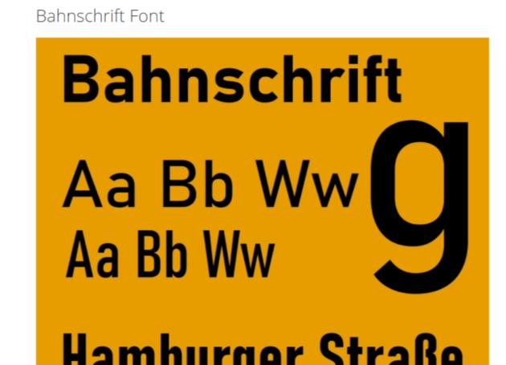
Warna utama yg digunakan:
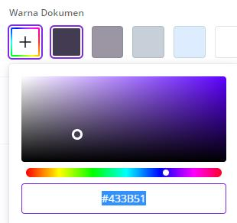 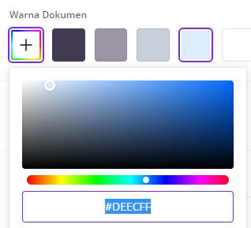
Kemasan: Sliding box ukuran A5
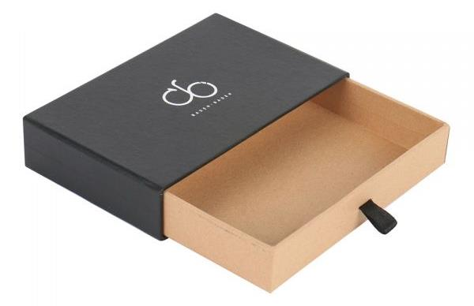
Naura Ayu Salsabila PNJ JGD-B 2021 | Desain Brief

